BRM117
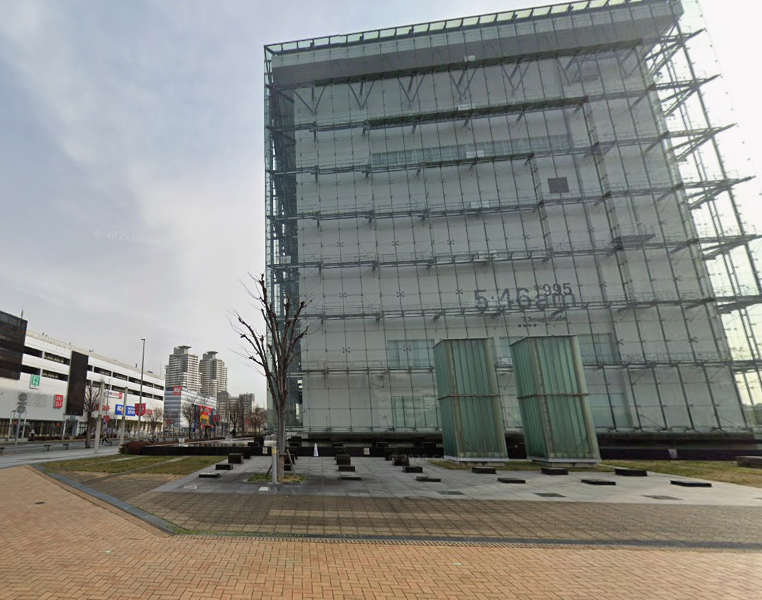
2
2026BRM117近畿200km伝承ポイントライド |  |  |  |  |  |  |  |  | 時間は05:00スタート基準
Start時刻 | 5:00:00 | スタート時間変更でAv 15km/h走行の時刻表示。船の時間は加味されていません。
ｷｭｰｼｰﾄ番号 | 交差点名 | TC1迄22.8km |  |  |  | 2 |  | 4

信号有り
Start
人と防災未来センター
信号無し

海浜公園前
R2
通過ﾁｪｯｸ①
モニュメント
「明日」
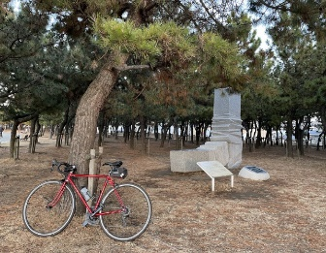
V15時刻 | 標高 | 5:00:00 | ←start時刻 |  |  | 5:04:38 |  | 5:06:05
区間距離 | 総距離 | 5:30:00 |  | 北西敷地内 |  | 1.2㎞ | 1.2㎞ | 0.4㎞ | 1.5㎞
6 | 西出町 |  |  | 9 |  | TC2迄46.4km
（高松線）
2
2
28
28
狩口

大蔵海
岸西
2
2
2
錦江橋南詰
ジェノバライン
明石港乗船
5:19:53 |  | 5:41:29 |  | 6:27:00 |  | 6:31:22
3.4㎞ | 5.0㎞ | 5.4㎞ | 10.4㎞ | 11.4㎞ | 21.8㎞ | 1.1㎞ | 22.8㎞ | モニュメント＋自転車撮影
13 |  | 15 |  | 17 | 岩屋港前 | 18 | 田ノ代 | 19
28
28
K15
28
出港時間
6:30
7:30
8:30
28
R28
R28
28
岩屋港
水仙郷方面
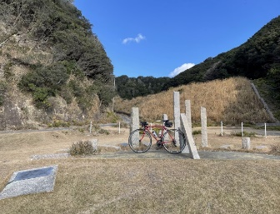
6:37:02 |  | 6:38:17 |  | 6:38:31 |  | 6:43:34 |  | 7:42:43
1.4㎞ | 24.3㎞ | 0.3㎞ | 24.6㎞ | 0.1㎞ | 24.6㎞ | 1.3㎞ | 25.9㎞ | 14.8㎞ | 40.7㎞
20 | 炬口北 | 21 |  | 22 |  | TC3迄21.9km
市道
たけのくち
通過ﾁｪｯｸ②
モニュメント
「時のしらべ」
R28
消防本部
この先
未舗装
区間あり
K76

76
76

28
8:45:55 |  | 9:26:19 | 7m | 9:33:14 | 26m | 9:36:43 | 43m
15.8㎞ | 56.5㎞ | 10.1㎞ | 66.6㎞ | 1.7㎞ | 68.3㎞ | 0.9㎞ | 69.2㎞ | モニュメント＋自転車撮影
24 |  | 25 |  | 26 | 炬口北 | TC4迄8.2km |  | 28 | 志筑
76
28
通過ﾁｪｯｸ③
ローソン
津名町志筑店
88
R28
76
R28
K76
消防本部
ﾚｼｰﾄ取得
28

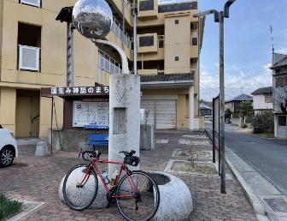
9:40:22 | 26m | 9:47:26 | 7m | 10:27:41 |  | 7:41:17 | 11:04:19 | 11:05:36
0.9㎞ | 70.1㎞ | 1.8㎞ | 71.9㎞ | 10.1㎞ | 81.9㎞ | 9.2㎞ | 91.1㎞ | 0.3㎞ | 91.4㎞
30 | 群家 | TC5迄13.2km |  |  |  | 32 |  | 33
通過ﾁｪｯｸ④
モニュメント
「め」
31

K31
88
K31

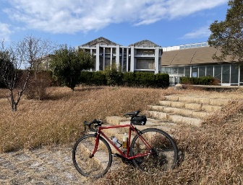
11:36:19 |  | 11:37:07 |  |  |  | 11:37:31 |  | 11:38:17
7.7㎞ | 99.1㎞ | 0.2㎞ | 99.3㎞ | モニュメント＋自転車撮影 |  | 0.1㎞ | 99.4㎞ | 0.2㎞ | 99.6㎞
34 |  | 35 |  | TC6迄32.6km |  |  |  | 37
北淡震災
記念公園
の看板
K31
市道
通過ﾁｪｯｸ⑤
モニュメント
「神戸の壁」
市道
市道

31
富島
交番

31
岩屋フェリー前
ジェノバライン
岩屋港乗船
明石公園
12:29:14 |  | 12:29:48 |  | 12:29:58 |  |  |  | 12:31:36 | 17m
12.7㎞ | 112.3㎞ | 0.1㎞ | 112.4㎞ | 0.0㎞ | 112.5㎞ | モニュメント＋自転車撮影 |  | 0.4㎞ | 112.9㎞
38 |  | 39 | 淡路松帆 | 40 |  | 41 | 岩屋港前 | 43
31
K31
R28
16
28
出港時間
10:00、11:20
12:00、13:00
14:00
大明石町１
道の駅
あわじ
R2
K31
31
28
718

明石港下船
15
12:34:02 |  | 13:11:36 |  | 13:17:05 |  | 13:19:19 |  | 13:19:43
0.6㎞ | 113.5㎞ | 9.4㎞ | 122.9㎞ | 1.4㎞ | 124.3㎞ | 0.6㎞ | 124.8㎞ | 0.1㎞ | 124.9㎞
46 | 鷹匠町 | 48 | 坂本 | TC7迄30.7km |  | 50 | 原野南 | 51 | 皆森
16
85
通過ﾁｪｯｸ⑥
ローソン
神戸山田町坂本店
85
428
R428
高速入口
左折可
注意
428
16
K85
52
85
明石公園
ﾚｼｰﾄ取得
有馬口トンネル北
K15
有馬温泉北口
芦有ゲート前
13:23:05 |  | 14:39:29 | 148m | 9:15:38 | 14:40:29 | 14:50:26 | 159m | 14:58:05 | 161m
0.8㎞ | 125.8㎞ | 19.1㎞ | 144.9㎞ | 0.3㎞ | 145.1㎞ | 2.5㎞ | 147.6㎞ | 1.9㎞ | 149.5㎞
52 |  | 53 |  | 54 | 有馬口 | 55 |  | 56
15
K98
約3km後から
急な下り
つづれおり注意
トンネル
行かない
K15
51
15
15
51

176
生瀬橋西詰
サンビオラ前
伊和志津神社前
15:23:05 | 317m | 15:26:48 | 312m | 15:28:53 | 295m | 15:41:46 | 372m | 15:43:53 | 412m
6.3㎞ | 155.8㎞ | 0.9㎞ | 156.7㎞ | 0.5㎞ | 157.2㎞ | 3.2㎞ | 160.4㎞ | 0.5㎞ | 161.0㎞
57 | 大多田橋 | 58 | 生瀬1 | 59 |  | 60 |  | 61
176
R176
337
16
114

R176
旧国道へ
K16
51
176
176
K16
337
16
天神川橋南詰
中野大橋南詰
16:17:29 | 60m | 16:20:05 |  | 16:23:29 |  | 16:32:29 |  | 16:35:19
8.4㎞ | 169.4㎞ | 0.7㎞ | 170.0㎞ | 0.8㎞ | 170.9㎞ | 2.3㎞ | 173.1㎞ | 0.7㎞ | 173.8㎞
TC8迄4.1km |  | 63 | 高松町 | 64 | 金井町 | 65 |  | 66
通過ﾁｪｯｸ⑦
ファミリーマート
宝塚御所の前店
42
333
昆陽池
公園

ﾚｼｰﾄ取得
114
K333
42
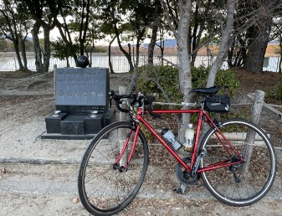
伊丹市役所前
一旦停止後
合流注意！
16:43:17 |  | 16:44:41 |  | 16:48:34 |  | 16:51:36 |  | 16:54:41
2.0㎞ | 175.8㎞ | 0.4㎞ | 176.2㎞ | 1.0㎞ | 177.1㎞ | 0.8㎞ | 177.9㎞ | 0.8㎞ | 178.7㎞
67 | 昆陽池北 | Goal迄22.8km |  |  |  | 71 |  | 72
昆陽池公園内
通過ﾁｪｯｸ⑦
モニュメント
「あなたの思いを灯してください」
伊丹
市役所
6００ｍ
グランド
消防局
高架に
行かず
側道へ

333
１００ｍ
171
K334
昆陽池
公園
昆陽池
171
門戸陸橋東
16:56:38 |  | 16:59:36 |  |  |  | 17:01:36 |  | 17:05:22
0.5㎞ | 179.2㎞ | 0.7㎞ | 179.9㎞ | モニュメント＋自転車撮影 |  | 0.5㎞ | 180.4㎞ | 0.9㎞ | 181.3㎞
74 |  | 75 |  | 76 | 札場筋 | 77 | 西宮本町 | 78 | 味泥
171
43
次の信号
2車線
左折可
注意
R43
【側道推奨】
その後、歩道橋を使って線路を越える
171
R2
R43

171
43
南本町通3丁目
Goal
葺合公民館
（2階：第2会議室）
17:12:58 |  | 17:21:31 |  | 17:34:07 |  | 17:36:31 |  | 18:20:10
1.9㎞ | 183.2㎞ | 2.1㎞ | 185.4㎞ | 3.2㎞ | 188.5㎞ | 0.6㎞ | 189.1㎞ | 10.9㎞ | 200.0㎞
79 | 春日野 | 80 |  | 81 |  |  |  | ジェノバライン岩屋発
三宮方面
グランド
出港時間
10:00
11:20
12:00
13:00
14:00
\700+\300
43
入口

43
公園

18:26:58 |  | 18:28:58 |  | 18:29:22 |  | 10:57:20 | 18:38:58
1.7㎞ | 201.7㎞ | 0.5㎞ | 202.2㎞ | 0.1㎞ | 202.3㎞ | 0.4㎞ | 202.7㎞

